Đăng nhập-Đăng xuất
Project Name | ỨNG DỤNG AI XÂY DỰNG HỆ THỐNG GIÁM SÁT VÀ DỰ BÁO CHẤT LƯỢNG KHÔNG KHÍ
Module Code | ĐĂNG NHẬP - ĐĂNG XUẤT
 | Hoàn thành | Lỗi | Chưa kiểm tra | Bị chăn | Tổng số trường hợp thử nghiệm
Round 1 | 22 | 0 | 0 | 0 | 22
Round 2 | 22 | 0 | 0 | 0 | 22
 |  |  | 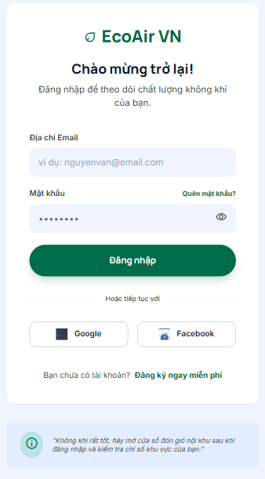

Test Case ID | Mô tả | Hành động | Điều kiện tiên quyết | Kết quả mong đợi | Kết quả thực tế | Kết quả |  |  | Kết quả |  |  | Chú thích
 |  |  |  |  |  | Vòng 1 |  |  | Vòng 2
 |  |  |  |  |  | Trạng thái | Ngày kiểm tra | Người kiểm tra | Trạng thái | Ngày kiểm tra | Người kiểm tra
GUI_SHOW ĐĂNG NHẬP
GUI-DN01 | [Logo & Tên] Label "EcoAir VN" |  |  | - Text color: green- Status: enable | - Text color: green- Status: enable | Hoàn thành | 2026-04-01 | Thúy, Luyện | Hoàn thành | 2026-04-03 | Thúy, Luyện
GUI-DN02 | [Tiêu đề] Label "Chào mừng trở lại!" |  |  | - Text color: black- Status: enable | - Text color: black- Status: enable | Hoàn thành | 2026-04-01 | Thúy, Luyện | Hoàn thành | 2026-04-03 | Thúy, Luyện
GUI-DN03 | [Mô tả] Label "Đăng nhập để theo dõi..." |  |  | - Text color: dark gray- Status: enable | - Text color: dark gray- Status: enable | Hoàn thành | 2026-04-01 | Thúy, Luyện | Hoàn thành | 2026-04-03 | Thúy, Luyện
GUI-DN04 | [Địa chỉ Email] Label |  |  | - Text color: dark gray- Status: enable | - Text color: dark gray- Status: enable | Hoàn thành | 2026-04-01 | Thúy, Luyện | Hoàn thành | 2026-04-03 | Thúy, Luyện
GUI-DN05 | [Địa chỉ Email] Textbox |  |  | - Placeholder: "ví dụ: nguyenvan@email.com"- Status: enable | - Placeholder: "ví dụ: nguyenvan@email.com"- Status: enable | Hoàn thành | 2026-04-01 | Thúy, Luyện | Hoàn thành | 2026-04-03 | Thúy, Luyện
GUI-DN06 | [Mật khẩu] Label |  |  | - Text color: dark gray- Status: enable | - Text color: dark gray- Status: enable | Hoàn thành | 2026-04-01 | Thúy, Luyện | Hoàn thành | 2026-04-03 | Thúy, Luyện
GUI-DN07 | [Quên mật khẩu?] Link |  |  | - Text color: green- Status: enable | - Text color: green- Status: enable | Hoàn thành | 2026-04-01 | Thúy, Luyện | Hoàn thành | 2026-04-03 | Thúy, Luyện
GUI-DN08 | [Mật khẩu] Textbox |  |  | - Masked text (dấu chấm)- Có icon con mắt (show/hide)- Status: enable | - Masked text (dấu chấm)- Có icon con mắt (show/hide)- Status: enable | Hoàn thành | 2026-04-01 | Thúy, Luyện | Hoàn thành | 2026-04-03 | Thúy, Luyện
GUI-DN09 | [Đăng nhập] Button |  |  | - Background: green- Text color: white- Status: enable | - Background: green- Text color: white- Status: enable | Hoàn thành | 2026-04-01 | Thúy, Luyện | Hoàn thành | 2026-04-03 | Thúy, Luyện
GUI-DN10 | [Google] Button |  |  | - Background: white- Có icon Google- Status: enable | - Background: white- Có icon Google- Status: enable | Hoàn thành | 2026-04-01 | Thúy, Luyện | Hoàn thành | 2026-04-03 | Thúy, Luyện
GUI-DN11 | [Facebook] Button |  |  | - Background: white- Có icon Facebook- Status: enable | - Background: white- Có icon Facebook- Status: enable | Hoàn thành | 2026-04-01 | Thúy, Luyện | Hoàn thành | 2026-04-03 | Thúy, Luyện
GUI-DN12 | [Đăng ký ngay miễn phí] Link |  |  | - Text color: green- Status: enable | - Text color: green- Status: enable | Hoàn thành | 2026-04-01 | Thúy, Luyện | Hoàn thành | 2026-04-03 | Thúy, Luyện
GUI-DN13 | [Thông báo] Banner thông tin (dưới cùng) |  |  | - Background: light blue- Có icon (i) màu xanh- Status: enable | - Background: light blue- Có icon (i) màu xanh- Status: enable | Hoàn thành | 2026-04-01 | Thúy, Luyện | Hoàn thành | 2026-04-03 | Thúy, Luyện
FUNCTION_SHOW ĐĂNG NHẬP
FUNC-DN01 | Đăng nhập thành công vào hệ thống | 1. Nhập email và mật khẩu hợp lệ. 2. Click "Đăng nhập". | Truy cập vào hệ thống | Đi đến trang chủ/dashboard của người dùng. | Đi đến trang chủ/dashboard của người dùng. | Hoàn thành | 2026-04-01 | Thúy, Luyện | Hoàn thành | 2026-04-03 | Thúy, Luyện
FUNC-DN02 | Đăng nhập thất bại khi điền sai Email hoặc Mật khẩu | 1. Nhập sai email hoặc mật khẩu. 2. Click "Đăng nhập". | Truy cập vào hệ thống | Hệ thống thông báo lỗi: "Email hoặc mật khẩu không đúng, vui lòng nhập lại!" | Hệ thống thông báo lỗi: "Email hoặc mật khẩu không đúng, vui lòng nhập lại!" | Hoàn thành | 2026-04-01 | Thúy, Luyện | Hoàn thành | 2026-04-03 | Thúy, Luyện
FUNC-DN03 | Để trống trường "Mật khẩu" | 1. Nhập địa chỉ email. 2. Không nhập dữ liệu trường "Mật khẩu". 3. Click "Đăng nhập". | Truy cập vào hệ thống | Thông báo lỗi: "Bạn chưa nhập mật khẩu!" | Thông báo lỗi: "Bạn chưa nhập mật khẩu!" | Hoàn thành | 2026-04-01 | Thúy, Luyện | Hoàn thành | 2026-04-03 | Thúy, Luyện
FUNC-DN04 | Để trống trường "Địa chỉ Email" | 1. Để trống trường email. 2. Nhập dữ liệu trường "Mật khẩu". 3. Click "Đăng nhập". | Truy cập vào hệ thống | Hệ thống thông báo lỗi: "Bạn chưa nhập địa chỉ email!" | Hệ thống thông báo lỗi: "Bạn chưa nhập địa chỉ email!" | Hoàn thành | 2026-04-01 | Thúy, Luyện | Hoàn thành | 2026-04-03 | Thúy, Luyện
FUNC-DN05 | Để trống tất cả các trường dữ liệu | 1. Không nhập email. 2. Không nhập mật khẩu. 3. Click "Đăng nhập". | Truy cập vào hệ thống | Hệ thống thông báo lỗi: "Vui lòng nhập địa chỉ email và mật khẩu!" | Hệ thống thông báo lỗi: "Vui lòng nhập địa chỉ email và mật khẩu!" | Hoàn thành | 2026-04-01 | Thúy, Luyện | Hoàn thành | 2026-04-03 | Thúy, Luyện
FUNC-DN06 | Chức năng Ẩn/Hiện mật khẩu | 1. Nhập dữ liệu vào trường "Mật khẩu". 2. Click vào icon con mắt. | Truy cập vào hệ thống | Trạng thái hiển thị văn bản thay đổi từ dấu chấm (ẩn) sang ký tự rõ ràng (hiện) và ngược lại. | Trạng thái hiển thị văn bản thay đổi từ dấu chấm (ẩn) sang ký tự rõ ràng (hiện) và ngược lại. | Hoàn thành | 2026-04-01 | Thúy, Luyện | Hoàn thành | 2026-04-03 | Thúy, Luyện
FUNC-DN07 | Đăng nhập bằng Google / Facebook | 1. Click vào nút "Google" hoặc "Facebook". | Truy cập vào hệ thống | Popup/Trang xác thực tài khoản Google/Facebook hiển thị. | Popup/Trang xác thực tài khoản Google/Facebook hiển thị. | Hoàn thành | 2026-04-01 | Thúy, Luyện | Hoàn thành | 2026-04-03 | Thúy, Luyện
FUNC-DN08 | Chuyển hướng quên mật khẩu | 1. Click "Quên mật khẩu?". | Truy cập vào hệ thống | Đi đến trang khôi phục / đặt lại mật khẩu. | Đi đến trang khôi phục / đặt lại mật khẩu. | Hoàn thành | 2026-04-01 | Thúy, Luyện | Hoàn thành | 2026-04-03 | Thúy, Luyện
FUNC-DN09 | Chuyển hướng đăng ký | 1. Click "Đăng ký ngay miễn phí". | Truy cập vào hệ thống | Đi đến trang đăng ký tài khoản mới. | Đi đến trang đăng ký tài khoản mới. | Hoàn thành | 2026-04-01 | Thúy, Luyện | Hoàn thành | 2026-04-03 | Thúy, Luyện

Đăng ký
Project Name | ỨNG DỤNG AI XÂY DỰNG HỆ THỐNG GIÁM SÁT VÀ DỰ BÁO CHẤT LƯỢNG KHÔNG KHÍ
Module Code | ĐĂNG KÝ
 | Hoàn thành | Lỗi | Chưa kiểm tra | Bị chăn | Tổng số trường hợp thử nghiệm
Round 1 | 30 | 0 | 0 | 0 | 30
Round 2 | 30 | 0 | 0 | 0 | 30
 | 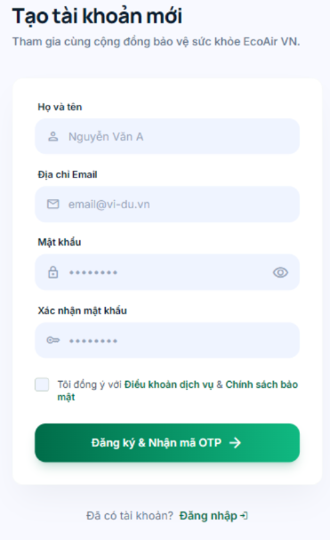 |  |  | 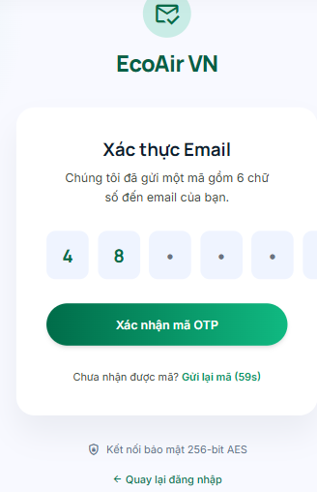

Test Case ID | Mô tả | Hành động | Điều kiện tiên quyết | Kết quả mong đợi | Kết quả thực tế | Kết quả |  |  | Kết quả |  |  | Chú thích
 |  |  |  |  |  | Vòng 1 |  |  | Vòng 2
 |  |  |  |  |  | Trạng thái | Ngày kiểm tra | Người kiểm tra | Trạng thái | Ngày kiểm tra | Người kiểm tra
GUI_SHOW ĐĂNG KÝ
GUI-DK01 | [Tiêu đề] Label "Tạo tài khoản mới" |  |  | - Text color: black- Status: enable | - Text color: black- Status: enable | Hoàn thành | 2026-04-01 | Luyện | Hoàn thành | 2026-04-03 | Luyện
GUI-DK02 | [Mô tả] Label "Tham gia cùng cộng đồng..." |  |  | - Text color: dark gray- Status: enable | - Text color: dark gray- Status: enable | Hoàn thành | 2026-04-01 | Luyện | Hoàn thành | 2026-04-03 | Luyện
GUI-DK03 | [Họ và tên] Textbox |  |  | - Có icon User- Placeholder: "Nguyễn Văn A"- Status: enable | - Có icon User- Placeholder: "Nguyễn Văn A"- Status: enable | Hoàn thành | 2026-04-01 | Luyện | Hoàn thành | 2026-04-03 | Luyện
GUI-DK04 | [Địa chỉ Email] Textbox |  |  | - Có icon Mail- Placeholder: "email@vi-du.vn"- Status: enable | - Có icon Mail- Placeholder: "email@vi-du.vn"- Status: enable | Hoàn thành | 2026-04-01 | Luyện | Hoàn thành | 2026-04-03 | Luyện
GUI-DK05 | [Mật khẩu] Textbox |  |  | - Có icon Lock & icon Mắt- Masked text (dấu chấm)- Status: enable | - Có icon Lock & icon Mắt- Masked text (dấu chấm)- Status: enable | Hoàn thành | 2026-04-01 | Luyện | Hoàn thành | 2026-04-03 | Luyện
GUI-DK06 | [Xác nhận mật khẩu] Textbox |  |  | - Có icon Key- Masked text (dấu chấm)- Status: enable | - Có icon Key- Masked text (dấu chấm)- Status: enable | Hoàn thành | 2026-04-01 | Luyện | Hoàn thành | 2026-04-03 | Luyện
GUI-DK07 | [Điều khoản] Checkbox & Link |  |  | - Unchecked by default- Link chữ màu xanh lá- Status: enable | - Unchecked by default- Link chữ màu xanh lá- Status: enable | Hoàn thành | 2026-04-01 | Luyện | Hoàn thành | 2026-04-03 | Luyện
GUI-DK08 | [Đăng ký & Nhận mã OTP] Button |  |  | - Background: green- Text color: white- Có icon mũi tên- Status: enable | - Background: green- Text color: white- Có icon mũi tên- Status: enable | Hoàn thành | 2026-04-01 | Luyện | Hoàn thành | 2026-04-03 | Luyện
GUI-DK09 | [Đăng nhập] Link "Đã có tài khoản?..." |  |  | - Text color: green- Status: enable | - Text color: green- Status: enable | Hoàn thành | 2026-04-01 | Luyện | Hoàn thành | 2026-04-03 | Luyện
GUI_SHOW XÁC THỰC
GUI-OTP01 | [Logo] Icon & Tên "EcoAir VN" |  |  | - Text color: green- Có icon mail check- Status: enable | - Text color: green- Có icon mail check- Status: enable | Hoàn thành | 2026-04-01 | Luyện | Hoàn thành | 2026-04-03 | Luyện
GUI-OTP02 | [Tiêu đề] Label "Xác thực Email" |  |  | - Text color: black- Status: enable | - Text color: black- Status: enable | Hoàn thành | 2026-04-01 | Luyện | Hoàn thành | 2026-04-03 | Luyện
GUI-OTP03 | [Mô tả] Label "Chúng tôi đã gửi..." |  |  | - Text color: dark gray- Status: enable | - Text color: dark gray- Status: enable | Hoàn thành | 2026-04-01 | Luyện | Hoàn thành | 2026-04-03 | Luyện
GUI-OTP04 | [Nhập mã] 6 Textbox nhập OTP |  |  | - 6 ô tách biệt- Status: enable | - 6 ô tách biệt- Status: enable | Hoàn thành | 2026-04-01 | Luyện | Hoàn thành | 2026-04-03 | Luyện
GUI-OTP05 | [Xác nhận mã OTP] Button |  |  | - Background: green- Text color: white- Status: enable | - Background: green- Text color: white- Status: enable | Hoàn thành | 2026-04-01 | Luyện | Hoàn thành | 2026-04-03 | Luyện
GUI-OTP06 | [Gửi lại mã] Link countdown |  |  | - Text "Chưa nhận được mã? Gửi lại mã (59s)"- Text color: green- Status: disable/enable theo tgian | - Text "Chưa nhận được mã? Gửi lại mã (59s)"- Text color: green- Status: disable/enable theo tgian | Hoàn thành | 2026-04-01 | Luyện | Hoàn thành | 2026-04-03 | Luyện
GUI-OTP07 | [Bảo mật] Label & Icon |  |  | - Icon khiên bảo vệ- Text: "Kết nối bảo mật..."- Status: enable | - Icon khiên bảo vệ- Text: "Kết nối bảo mật..."- Status: enable | Hoàn thành | 2026-04-01 | Luyện | Hoàn thành | 2026-04-03 | Luyện
GUI-OTP08 | [Quay lại đăng nhập] Link |  |  | - Text color: green- Có icon mũi tên trái- Status: enable | - Text color: green- Có icon mũi tên trái- Status: enable | Hoàn thành | 2026-04-01 | Luyện | Hoàn thành | 2026-04-03 | Luyện
FUNCTION_SHOW ĐĂNG KÝ
FUNC-DK01 | Đăng ký thành công và nhận OTP | 1. Nhập Họ tên, Email, Mật khẩu hợp lệ. 2. Nhập lại Mật khẩu khớp. 3. Tick chọn đồng ý Điều khoản. 4. Click "Đăng ký & Nhận mã OTP". | Gửi yêu cầu đăng ký | Hệ thống chuyển hướng sang trang "Xác thực Email" (OTP). | Hệ thống chuyển hướng sang trang "Xác thực Email" (OTP). | Hoàn thành | 2026-04-01 | Luyện | Hoàn thành | 2026-04-03 | Luyện
FUNC-DK02 | Đăng ký thất bại khi không đồng ý Điều khoản | 1. Nhập đầy đủ và hợp lệ các trường thông tin. 2. Bỏ trống Checkbox đồng ý Điều khoản. 3. Click "Đăng ký & Nhận mã OTP". | Gửi yêu cầu đăng ký | Hệ thống báo lỗi: "Bạn cần đồng ý với Điều khoản dịch vụ và Chính sách bảo mật để tiếp tục." | Hệ thống báo lỗi: "Bạn cần đồng ý với Điều khoản dịch vụ và Chính sách bảo mật để tiếp tục." | Hoàn thành | 2026-04-01 | Luyện | Hoàn thành | 2026-04-03 | Luyện
FUNC-DK03 | Đăng ký thất bại do Mật khẩu không khớp | 1. Nhập thông tin các trường hợp lệ. 2. Nhập "Xác nhận mật khẩu" khác với "Mật khẩu". 3. Click "Đăng ký & Nhận mã OTP". | Gửi yêu cầu đăng ký | Hệ thống báo lỗi: "Mật khẩu xác nhận không khớp, vui lòng kiểm tra lại." | Hệ thống báo lỗi: "Mật khẩu xác nhận không khớp, vui lòng kiểm tra lại." | Hoàn thành | 2026-04-01 | Luyện | Hoàn thành | 2026-04-03 | Luyện
FUNC-DK04 | Đăng ký thất bại do sai định dạng Email | 1. Nhập Email không đúng định dạng (VD: email@vidu). 2. Nhập các trường khác hợp lệ & tick điều khoản. 3. Click "Đăng ký & Nhận mã OTP". | Gửi yêu cầu đăng ký | Hệ thống báo lỗi: "Định dạng email không hợp lệ." | Hệ thống báo lỗi: "Định dạng email không hợp lệ." | Hoàn thành | 2026-04-01 | Luyện | Hoàn thành | 2026-04-03 | Luyện
FUNC-DK05 | Chức năng Ẩn/Hiện mật khẩu | 1. Nhập text vào trường "Mật khẩu". 2. Click vào icon con mắt bên phải textbox. | Thao tác UI | Ký tự từ dấu chấm (ẩn) chuyển thành text rõ ràng (hiện) và ngược lại. | Ký tự từ dấu chấm (ẩn) chuyển thành text rõ ràng (hiện) và ngược lại. | Hoàn thành | 2026-04-01 | Luyện | Hoàn thành | 2026-04-03 | Luyện
FUNC-DK06 | Chuyển hướng sang trang Đăng nhập | 1. Click vào link "Đăng nhập ->" ở dưới cùng. | Điều hướng trang | Trình duyệt chuyển hướng về lại trang Đăng nhập. | Trình duyệt chuyển hướng về lại trang Đăng nhập. | Hoàn thành | 2026-04-01 | Luyện | Hoàn thành | 2026-04-03 | Luyện
FUNC-DK07 | Đăng ký thất bại do Email đã tồn tại trên hệ thống | 1. Nhập một địa chỉ email đã được đăng ký trước đó. 2. Nhập các trường thông tin khác hợp lệ. 3. Click "Đăng ký & Nhận mã OTP". | Gửi yêu cầu đăng ký | Hệ thống báo lỗi: "Email này đã được sử dụng. Vui lòng sử dụng email khác hoặc Đăng nhập." | Hệ thống báo lỗi: "Email này đã được sử dụng. Vui lòng sử dụng email khác hoặc Đăng nhập." | Hoàn thành | 2026-04-01 | Luyện | Hoàn thành | 2026-04-03 | Luyện
FUNC-DK08 | Đăng ký thất bại do Mật khẩu không đúng yêu cầu (Complexity) | 1. Nhập mật khẩu quá ngắn (dưới 8 ký tự) hoặc chỉ gồm chữ thường (VD: "abc12"). 2. Nhập các trường khác hợp lệ. 3. Click "Đăng ký & Nhận mã OTP". | Gửi yêu cầu đăng ký | Hệ thống báo lỗi: "Mật khẩu phải có ít nhất 8 ký tự, bao gồm chữ hoa, chữ thường và số." | Hệ thống báo lỗi: "Mật khẩu phải có ít nhất 8 ký tự, bao gồm chữ hoa, chữ thường và số." | Hoàn thành | 2026-04-01 | Luyện | Hoàn thành | 2026-04-03 | Luyện
FUNCTION_SHOW XÁC THỰC
FUNC-OTP01 | Xác thực OTP thành công | 1. Nhập đúng 6 chữ số OTP được gửi về email. 2. Click "Xác nhận mã OTP". | Gửi mã xác thực | Hệ thống thông báo tạo tài khoản thành công và chuyển hướng vào Dashboard. | Hệ thống thông báo tạo tài khoản thành công và chuyển hướng vào Dashboard. | Hoàn thành | 2026-04-01 | Luyện | Hoàn thành | 2026-04-03 | Luyện
FUNC-OTP02 | Xác thực OTP thất bại do nhập sai mã | 1. Nhập sai 6 chữ số OTP.2. Click "Xác nhận mã OTP". | Gửi mã xác thực | Hệ thống báo lỗi: "Mã OTP không chính xác, vui lòng kiểm tra lại." | Hệ thống báo lỗi: "Mã OTP không chính xác, vui lòng kiểm tra lại." | Hoàn thành | 2026-04-01 | Luyện | Hoàn thành | 2026-04-03 | Luyện
FUNC-OTP03 | Xác thực OTP thất bại do nhập thiếu mã | 1. Chỉ nhập 4 hoặc 5 số.2. Click "Xác nhận mã OTP". | Gửi mã xác thực | Nút xác nhận bị disable hoặc Hệ thống báo lỗi: "Vui lòng nhập đủ 6 chữ số." | Nút xác nhận bị disable hoặc Hệ thống báo lỗi: "Vui lòng nhập đủ 6 chữ số." | Hoàn thành | 2026-04-01 | Luyện | Hoàn thành | 2026-04-03 | Luyện
FUNC-OTP04 | Gửi lại mã OTP thành công | 1. Chờ bộ đếm ngược (59s) kết thúc. 2. Click vào link "Gửi lại mã". | Yêu cầu gửi lại | Link chuyển trạng thái vô hiệu hóa kèm đếm ngược mới (59s). Hệ thống gửi 1 email OTP mới. | Link chuyển trạng thái vô hiệu hóa kèm đếm ngược mới (59s). Hệ thống gửi 1 email OTP mới. | Hoàn thành | 2026-04-01 | Luyện | Hoàn thành | 2026-04-03 | Luyện
FUNC-OTP05 | Chuyển hướng "Quay lại đăng nhập" | 1. Click vào link "<- Quay lại đăng nhập". | Điều hướng trang | Hủy bỏ quá trình nhập OTP, hệ thống chuyển hướng về lại trang Đăng nhập. | Hủy bỏ quá trình nhập OTP, hệ thống chuyển hướng về lại trang Đăng nhập. | Hoàn thành | 2026-04-01 | Luyện | Hoàn thành | 2026-04-03 | Luyện

Quên mật khẩu
Project Name | ỨNG DỤNG AI XÂY DỰNG HỆ THỐNG GIÁM SÁT VÀ DỰ BÁO CHẤT LƯỢNG KHÔNG KHÍ
Module Code | QUÊN MẬT KHẨU
 | Hoàn thành | Lỗi | Chưa kiểm tra | Bị chăn | Tổng số trường hợp thử nghiệm
Round 1 | 23 | 0 | 0 | 0 | 23
Round 2 | 23 | 0 | 0 | 0 | 23
 | 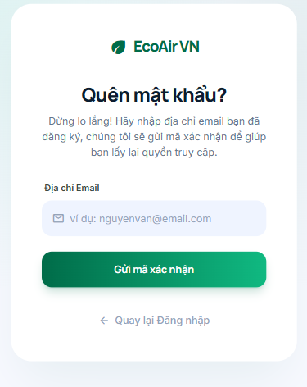 |  | 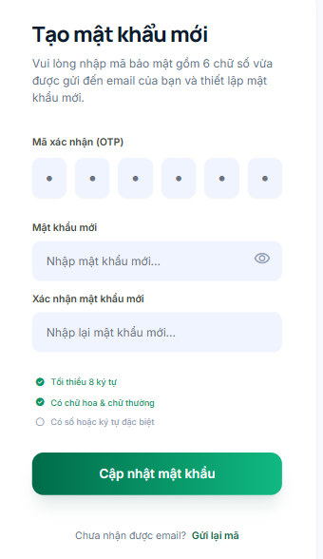
Test Case ID | Mô tả | Hành động | Điều kiện tiên quyết | Kết quả mong đợi | Kết quả thực tế | Kết quả |  |  | Kết quả |  |  | Chú thích
 |  |  |  |  |  | Vòng 1 |  |  | Vòng 2
 |  |  |  |  |  | Trạng thái | Ngày kiểm tra | Người kiểm tra | Trạng thái | Ngày kiểm tra | Người kiểm tra
GUI_SHOW QUÊN MẬT KHẨU
GUI-QMK01 | [Logo & Tên] "EcoAir VN" |  |  | - Hiển thị đúng logo và tên thương hiệu (màu xanh). | - Hiển thị đúng logo và tên thương hiệu (màu xanh). | Hoàn thành | 2026-04-01 | Luyện | Hoàn thành | 2026-04-03 | Luyện
GUI-QMK02 | [Tiêu đề] "Quên mật khẩu?" |  |  | - Text color: đen, font chữ đậm. | - Text color: đen, font chữ đậm. | Hoàn thành | 2026-04-01 | Luyện | Hoàn thành | 2026-04-03 | Luyện
GUI-QMK03 | [Mô tả] "Đừng lo lắng!..." |  |  | - Text color: xám đậm, căn giữa. | - Text color: xám đậm, căn giữa. | Hoàn thành | 2026-04-01 | Luyện | Hoàn thành | 2026-04-03 | Luyện
GUI-QMK04 | [Địa chỉ Email] Textbox |  |  | - Có icon email.- Placeholder: "ví dụ: nguyenvan@email.com" | - Có icon email.- Placeholder: "ví dụ: nguyenvan@email.com" | Hoàn thành | 2026-04-01 | Luyện | Hoàn thành | 2026-04-03 | Luyện
GUI-QMK05 | [Gửi mã xác nhận] Button |  |  | - Background: xanh lá.- Text color: trắng. | - Background: xanh lá.- Text color: trắng. | Hoàn thành | 2026-04-01 | Luyện | Hoàn thành | 2026-04-03 | Luyện
GUI-QMK06 | [Quay lại] Link |  |  | - Có icon mũi tên trái.- Text: "Quay lại Đăng nhập" (màu xám/xanh). | - Có icon mũi tên trái.- Text: "Quay lại Đăng nhập" (màu xám/xanh). | Hoàn thành | 2026-04-01 | Luyện | Hoàn thành | 2026-04-03 | Luyện
GUI_SHOW TẠO MẬT KHẨU MỚI
GUI-TMK01 | [Tiêu đề] "Tạo mật khẩu mới" |  |  | - Căn giữa, text đen đậm. | - Căn giữa, text đen đậm. | Hoàn thành | 2026-04-01 | Luyện | Hoàn thành | 2026-04-03 | Luyện
GUI-TMK02 | [Mã xác nhận] 6 ô nhập OTP |  |  | - Hiển thị 6 ô tròn/vuông riêng biệt. | - Hiển thị 6 ô tròn/vuông riêng biệt. | Hoàn thành | 2026-04-01 | Luyện | Hoàn thành | 2026-04-03 | Luyện
GUI-TMK03 | [Mật khẩu mới] Textbox |  |  | - Có icon Mắt (show/hide).- Placeholder: "Nhập mật khẩu mới..." | - Có icon Mắt (show/hide).- Placeholder: "Nhập mật khẩu mới..." | Hoàn thành | 2026-04-01 | Luyện | Hoàn thành | 2026-04-03 | Luyện
GUI-TMK04 | [Xác nhận mật khẩu] Textbox |  |  | - Placeholder: "Nhập lại mật khẩu mới..." | - Placeholder: "Nhập lại mật khẩu mới..." | Hoàn thành | 2026-04-01 | Luyện | Hoàn thành | 2026-04-03 | Luyện
GUI-TMK05 | [Checklist] Điều kiện mật khẩu |  |  | - Hiển thị 3 dòng điều kiện kèm icon tick/tròn.- Màu xanh cho điều kiện đã đạt, màu xám cho chưa đạt. | - Hiển thị 3 dòng điều kiện kèm icon tick/tròn.- Màu xanh cho điều kiện đã đạt, màu xám cho chưa đạt. | Hoàn thành | 2026-04-01 | Luyện | Hoàn thành | 2026-04-03 | Luyện
GUI-TMK06 | [Cập nhật mật khẩu] Button |  |  | - Background: xanh lá.- Text color: trắng. | - Background: xanh lá.- Text color: trắng. | Hoàn thành | 2026-04-01 | Luyện | Hoàn thành | 2026-04-03 | Luyện
GUI-TMK07 | [Gửi lại mã] Link |  |  | - Text: "Chưa nhận được email? Gửi lại mã" (màu xanh). | - Text: "Chưa nhận được email? Gửi lại mã" (màu xanh). | Hoàn thành | 2026-04-01 | Luyện | Hoàn thành | 2026-04-03 | Luyện
FUNCTION_SHOW QUÊN MẬT KHẨU
FUNC-QMK01 | Gửi mã thành công | 1. Nhập Email đã tồn tại trong hệ thống. 2. Click "Gửi mã xác nhận". | Truy cập hệ thống | - Hệ thống gửi OTP về email.- Chuyển sang trang "Tạo mật khẩu mới". | - Hệ thống gửi OTP về email.- Chuyển sang trang "Tạo mật khẩu mới". | Hoàn thành | 2026-04-01 | Luyện | Hoàn thành | 2026-04-03 | Luyện
FUNC-QMK02 | Gửi mã thất bại - Email không tồn tại | 1. Nhập Email chưa đăng ký. 2. Click "Gửi mã xác nhận". | Truy cập hệ thống | - Thông báo lỗi: "Email này chưa được đăng ký trong hệ thống." | - Thông báo lỗi: "Email này chưa được đăng ký trong hệ thống." | Hoàn thành | 2026-04-01 | Luyện | Hoàn thành | 2026-04-03 | Luyện
FUNC-QMK03 | Gửi mã thất bại - Sai định dạng | 1. Nhập email sai định dạng (VD: abc@xyz). 2. Click "Gửi mã xác nhận". | Kiểm tra validation | - Thông báo lỗi: "Vui lòng nhập đúng định dạng địa chỉ email." | - Thông báo lỗi: "Vui lòng nhập đúng định dạng địa chỉ email." | Hoàn thành | 2026-04-01 | Luyện | Hoàn thành | 2026-04-03 | Luyện
FUNC-QMK04 | Chức năng quay lại | 1. Click "Quay lại Đăng nhập". | Điều hướng | - Quay về trang Đăng nhập ban đầu. | - Quay về trang Đăng nhập ban đầu. | Hoàn thành | 2026-04-01 | Luyện | Hoàn thành | 2026-04-03 | Luyện
FUNCTION_SHOW TẠO MẬT KHẨU MỚI
FUNC-TMK01 | Cập nhật mật khẩu thành công | 1. Nhập đúng OTP 6 số. 2. Nhập mật khẩu mới thỏa mãn 3 điều kiện. 3. Nhập lại mật khẩu khớp. 4. Click "Cập nhật mật khẩu". | Gửi yêu cầu | - Thông báo "Đổi mật khẩu thành công".- Tự động chuyển về trang Đăng nhập. | - Thông báo "Đổi mật khẩu thành công".- Tự động chuyển về trang Đăng nhập. | Hoàn thành | 2026-04-01 | Luyện | Hoàn thành | 2026-04-03 | Luyện
FUNC-TMK02 | OTP không chính xác | 1. Nhập sai 6 số mã xác nhận. 2. Nhập mật khẩu hợp lệ. 3. Click "Cập nhật mật khẩu". | Kiểm tra mã | - Thông báo lỗi: "Mã xác nhận không chính xác hoặc đã hết hạn." | - Thông báo lỗi: "Mã xác nhận không chính xác hoặc đã hết hạn." | Hoàn thành | 2026-04-01 | Luyện | Hoàn thành | 2026-04-03 | Luyện
FUNC-TMK03 | Mật khẩu không đủ độ mạnh | 1. Nhập mật khẩu đơn giản (VD: 12345). 2. Quan sát Checklist điều kiện. | Kiểm tra độ mạnh | - Các icon checklist hiển thị màu xám/đỏ.- Nút "Cập nhật" có thể bị disable hoặc báo lỗi khi click. | - Các icon checklist hiển thị màu xám/đỏ.- Nút "Cập nhật" có thể bị disable hoặc báo lỗi khi click. | Hoàn thành | 2026-04-01 | Luyện | Hoàn thành | 2026-04-03 | Luyện
FUNC-TMK04 | Mật khẩu xác nhận không khớp | 1. Nhập OTP và Mật khẩu mới hợp lệ. 2. Nhập "Xác nhận mật khẩu mới" khác với bên trên. 3. Click "Cập nhật mật khẩu". | Kiểm tra khớp | - Thông báo lỗi: "Mật khẩu xác nhận không khớp." | - Thông báo lỗi: "Mật khẩu xác nhận không khớp." | Hoàn thành | 2026-04-01 | Luyện | Hoàn thành | 2026-04-03 | Luyện
FUNC-TMK05 | Chức năng Gửi lại mã | 1. Click "Gửi lại mã". | Yêu cầu lại | - Hệ thống gửi lại email chứa mã OTP mới.- Hiển thị thông báo "Mã đã được gửi lại". | - Hệ thống gửi lại email chứa mã OTP mới.- Hiển thị thông báo "Mã đã được gửi lại". | Hoàn thành | 2026-04-01 | Luyện | Hoàn thành | 2026-04-03 | Luyện
FUNC-TMK06 | Chức năng Ẩn/Hiện mật khẩu | 1. Nhập mật khẩu. 2. Click icon con mắt. | Thao tác UI | - Chuyển đổi giữa định dạng ẩn (dấu chấm) và hiện (ký tự rõ). | - Chuyển đổi giữa định dạng ẩn (dấu chấm) và hiện (ký tự rõ). | Hoàn thành | 2026-04-01 | Luyện | Hoàn thành | 2026-04-03 | Luyện

Tổng quan CLKK
Project Name | ỨNG DỤNG AI XÂY DỰNG HỆ THỐNG GIÁM SÁT VÀ DỰ BÁO CHẤT LƯỢNG KHÔNG KHÍ
Module Code | Tổng quan CLKK
 | Hoàn thành | Lỗi | Chưa kiểm tra | Bị chăn | Tổng số trường hợp thử nghiệm
Round 1 | 21 | 0 | 0 | 0 | 21
Round 2 | 21 | 0 | 0 | 0 | 21
 |  | 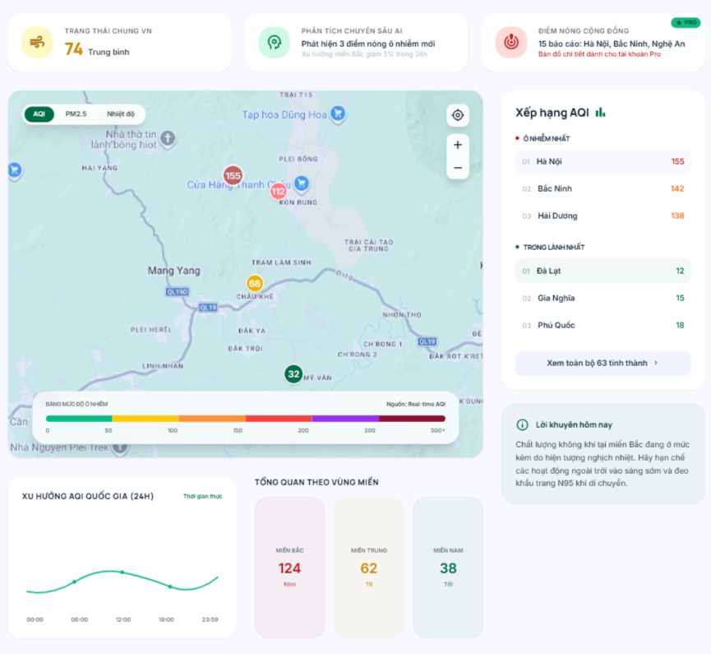

Test Case ID | Mô tả | Hành động | Điều kiện tiên quyết | Kết quả mong đợi | Kết quả thực tế | Kết quả |  |  | Kết quả |  |  | Chú thích
 |  |  |  |  |  | Vòng 1 |  |  | Vòng 2
 |  |  |  |  |  | Trạng thái | Ngày kiểm tra | Người kiểm tra | Trạng thái | Ngày kiểm tra | Người kiểm tra
GUI_SHOW Tổng quan CLKK
GUI-TQ01 | [Header] Menu Navigation |  |  | - Tab "Dữ liệu chất lượng không khí" được active (có gạch chân màu xanh lá).- Các tab khác hiển thị màu đen/xám.- Nút Đăng nhập (text xanh), Đăng ký (nền xanh) hiển thị đúng. | - Tab "Dữ liệu chất lượng không khí" được active (có gạch chân màu xanh lá).- Các tab khác hiển thị màu đen/xám.- Nút Đăng nhập (text xanh), Đăng ký (nền xanh) hiển thị đúng. | Hoàn thành | 2026-04-01 | Thúy | Hoàn thành | 2026-04-03 | Thúy
GUI-TQ02 | [Top Cards] Card "Trạng thái chung VN" |  |  | - Có icon gió màu vàng.- Text chỉ số AQI (VD: 74) to, rõ ràng.- Đánh giá mức độ (VD: Trung bình). | - Có icon gió màu vàng.- Text chỉ số AQI (VD: 74) to, rõ ràng.- Đánh giá mức độ (VD: Trung bình). | Hoàn thành | 2026-04-01 | Thúy | Hoàn thành | 2026-04-03 | Thúy
GUI-TQ03 | [Top Cards] Card "Phân tích chuyên sâu AI" |  |  | - Có icon AI (đầu người/bánh răng) màu xanh.- Text mô tả xu hướng hiển thị đầy đủ. | - Có icon AI (đầu người/bánh răng) màu xanh.- Text mô tả xu hướng hiển thị đầy đủ. | Hoàn thành | 2026-04-01 | Thúy | Hoàn thành | 2026-04-03 | Thúy
GUI-TQ04 | [Top Cards] Card "Điểm nóng cộng đồng" |  |  | - Có badge "PRO" màu xanh lá.- Text "Bản đồ chi tiết dành cho tài khoản Pro" màu đỏ.- Icon radar màu đỏ. | - Có badge "PRO" màu xanh lá.- Text "Bản đồ chi tiết dành cho tài khoản Pro" màu đỏ.- Icon radar màu đỏ. | Hoàn thành | 2026-04-01 | Thúy | Hoàn thành | 2026-04-03 | Thúy
GUI-TQ05 | [Bản đồ] Khu vực bản đồ trung tâm |  |  | - Hiển thị bản đồ Việt Nam với các điểm đánh dấu (marker) chứa chỉ số AQI.- Màu sắc marker tương ứng với mức độ ô nhiễm. | - Hiển thị bản đồ Việt Nam với các điểm đánh dấu (marker) chứa chỉ số AQI.- Màu sắc marker tương ứng với mức độ ô nhiễm. | Hoàn thành | 2026-04-01 | Thúy | Hoàn thành | 2026-04-03 | Thúy
GUI-TQ06 | [Bản đồ] Các nút Toggle (AQI, PM2.5, Nhiệt độ) |  |  | - Nút đang chọn (AQI) có nền tối màu/active.- Các nút còn lại nền trắng. | - Nút đang chọn (AQI) có nền tối màu/active.- Các nút còn lại nền trắng. | Hoàn thành | 2026-04-01 | Thúy | Hoàn thành | 2026-04-03 | Thúy
GUI-TQ07 | [Bản đồ] Nút điều khiển bản đồ |  |  | - Cụm nút phía trên bên phải bản đồ: Nút định vị, Nút Zoom in (+), Nút Zoom out (-). | - Cụm nút phía trên bên phải bản đồ: Nút định vị, Nút Zoom in (+), Nút Zoom out (-). | Hoàn thành | 2026-04-01 | Thúy | Hoàn thành | 2026-04-03 | Thúy
GUI-TQ08 | [Bản đồ] Bảng mức độ ô nhiễm |  |  | - Hiển thị dải màu gradient từ xanh lá đến tím sẫm (0 -> 500+).- Text "Nguồn: Real-time AQI". | - Hiển thị dải màu gradient từ xanh lá đến tím sẫm (0 -> 500+).- Text "Nguồn: Real-time AQI". | Hoàn thành | 2026-04-01 | Thúy | Hoàn thành | 2026-04-03 | Thúy
GUI-TQ09 | [Biểu đồ] Xu hướng AQI quốc gia (24h) |  |  | - Hiển thị biểu đồ dạng đường (line chart) màu xanh lá.- Trục X hiển thị khung giờ (00:00 - 23:59).- Label "Thời gian thực" màu xanh lá. | - Hiển thị biểu đồ dạng đường (line chart) màu xanh lá.- Trục X hiển thị khung giờ (00:00 - 23:59).- Label "Thời gian thực" màu xanh lá. | Hoàn thành | 2026-04-01 | Thúy | Hoàn thành | 2026-04-03 | Thúy
GUI-TQ10 | [Thống kê] Tổng quan theo vùng miền |  |  | - Hiển thị 3 card dọc: Miền Bắc, Miền Trung, Miền Nam.- Mỗi card có chỉ số và màu sắc tương ứng với chất lượng (Đỏ: Kém, Vàng: TB, Xanh: Tốt). | - Hiển thị 3 card dọc: Miền Bắc, Miền Trung, Miền Nam.- Mỗi card có chỉ số và màu sắc tương ứng với chất lượng (Đỏ: Kém, Vàng: TB, Xanh: Tốt). | Hoàn thành | 2026-04-01 | Thúy | Hoàn thành | 2026-04-03 | Thúy
GUI-TQ11 | [Sidebar] Xếp hạng AQI |  |  | - Group "Ô nhiễm nhất": Tên tỉnh thành và chỉ số hiển thị màu đỏ/cam.- Group "Trong lành nhất": Tên tỉnh thành và chỉ số hiển thị màu xanh lá. | - Group "Ô nhiễm nhất": Tên tỉnh thành và chỉ số hiển thị màu đỏ/cam.- Group "Trong lành nhất": Tên tỉnh thành và chỉ số hiển thị màu xanh lá. | Hoàn thành | 2026-04-01 | Thúy | Hoàn thành | 2026-04-03 | Thúy
GUI-TQ12 | [Sidebar] Nút "Xem toàn bộ 63 tỉnh thành" |  |  | - Nền màu xanh nhạt/xám nhạt, text màu đen có icon mũi tên >. | - Nền màu xanh nhạt/xám nhạt, text màu đen có icon mũi tên >. | Hoàn thành | 2026-04-01 | Thúy | Hoàn thành | 2026-04-03 | Thúy
GUI-TQ13 | [Sidebar] Lời khuyên hôm nay |  |  | - Có icon chữ "i" nền xanh.- Text lời khuyên hiển thị đầy đủ, không bị cắt chữ. | - Có icon chữ "i" nền xanh.- Text lời khuyên hiển thị đầy đủ, không bị cắt chữ. | Hoàn thành | 2026-04-01 | Thúy | Hoàn thành | 2026-04-03 | Thúy
GUI-TQ14 | [Footer] Thông tin chân trang |  |  | - Hiển thị đầy đủ Logo, thông tin liên hệ (email, hotline, địa chỉ) và các cột link (Giải pháp, Tài nguyên). | - Hiển thị đầy đủ Logo, thông tin liên hệ (email, hotline, địa chỉ) và các cột link (Giải pháp, Tài nguyên). | Hoàn thành | 2026-04-01 | Thúy | Hoàn thành | 2026-04-03 | Thúy
FUNCTION_SHOW Tổng quan CLKK
FUNC-TQ01 | Chuyển đổi dữ liệu hiển thị trên bản đồ | 1. Click vào nút "PM2.5" hoặc "Nhiệt độ" trên góc trái bản đồ. | Thao tác UI | - Các marker trên bản đồ thay đổi từ việc hiển thị số liệu AQI sang số liệu PM2.5 hoặc Nhiệt độ tương ứng. | - Các marker trên bản đồ thay đổi từ việc hiển thị số liệu AQI sang số liệu PM2.5 hoặc Nhiệt độ tương ứng. | Hoàn thành | 2026-04-01 | Thúy | Hoàn thành | 2026-04-03 | Thúy
FUNC-TQ02 | Chức năng Zoom in/Zoom out bản đồ | 1. Click vào nút + (Zoom in) trên bản đồ. 2. Click vào nút - (Zoom out) trên bản đồ. | Tương tác bản đồ | - Bản đồ phóng to/thu nhỏ đúng tỷ lệ tâm màn hình hoặc vị trí chuột. | - Bản đồ phóng to/thu nhỏ đúng tỷ lệ tâm màn hình hoặc vị trí chuột. | Hoàn thành | 2026-04-01 | Thúy | Hoàn thành | 2026-04-03 | Thúy
FUNC-TQ03 | Chức năng định vị người dùng | 1. Click vào icon "Định vị" (hình tâm ngắm) trên cụm nút điều khiển bản đồ. | Tương tác bản đồ | - Trình duyệt xin quyền vị trí (nếu chưa cấp). Bản đồ tự động di chuyển trung tâm về vị trí hiện tại của người dùng. | - Trình duyệt xin quyền vị trí (nếu chưa cấp). Bản đồ tự động di chuyển trung tâm về vị trí hiện tại của người dùng. | Hoàn thành | 2026-04-01 | Thúy | Hoàn thành | 2026-04-03 | Thúy
FUNC-TQ04 | Tương tác với Marker trên bản đồ | 1. Hover chuột vào một marker bất kỳ trên bản đồ (VD: chỉ số 155). | Thao tác UI | - Hiển thị tooltip/popup nhỏ cung cấp thông tin chi tiết hơn về trạm đo đó (Tên trạm, thông số phụ). | - Hiển thị tooltip/popup nhỏ cung cấp thông tin chi tiết hơn về trạm đo đó (Tên trạm, thông số phụ). | Hoàn thành | 2026-04-01 | Thúy | Hoàn thành | 2026-04-03 | Thúy
FUNC-TQ05 | Xem toàn bộ danh sách tỉnh thành | 1. Click vào nút "Xem toàn bộ 63 tỉnh thành >" ở cột phải. | Điều hướng / Popup | - Mở ra một Modal/Popup hoặc chuyển hướng sang trang chứa bảng xếp hạng chi tiết đầy đủ 63 tỉnh thành. | - Mở ra một Modal/Popup hoặc chuyển hướng sang trang chứa bảng xếp hạng chi tiết đầy đủ 63 tỉnh thành. | Hoàn thành | 2026-04-01 | Thúy | Hoàn thành | 2026-04-03 | Thúy
FUNC-TQ06 | Phân quyền tính năng PRO | 1. Click vào dòng chữ "Bản đồ chi tiết dành cho tài khoản Pro" ở top card số 3 (nếu đang ở trạng thái khách/chưa nâng cấp). | Kiểm tra quyền | - Hệ thống hiển thị popup yêu cầu Đăng nhập hoặc Nâng cấp tài khoản PRO để sử dụng tính năng. | - Hệ thống hiển thị popup yêu cầu Đăng nhập hoặc Nâng cấp tài khoản PRO để sử dụng tính năng. | Hoàn thành | 2026-04-01 | Thúy | Hoàn thành | 2026-04-03 | Thúy
FUNC-TQ07 | Điều hướng Header | 1. Click vào nút "Đăng nhập" hoặc "Đăng ký" trên Header. | Điều hướng trang | - Hệ thống chuyển hướng người dùng sang trang Đăng nhập / Đăng ký tương ứng. | - Hệ thống chuyển hướng người dùng sang trang Đăng nhập / Đăng ký tương ứng. | Hoàn thành | 2026-04-01 | Thúy | Hoàn thành | 2026-04-03 | Thúy

Chi tiết CLKK trạm
Project Name | ỨNG DỤNG AI XÂY DỰNG HỆ THỐNG GIÁM SÁT VÀ DỰ BÁO CHẤT LƯỢNG KHÔNG KHÍ
Module Code | Chi tiết CLKK trạm
 | Hoàn thành | Lỗi | Chưa kiểm tra | Bị chăn | Tổng số trường hợp thử nghiệm
Round 1 | 20 | 0 | 0 | 0 | 20
Round 2 | 20 | 0 | 0 | 0 | 20
 | 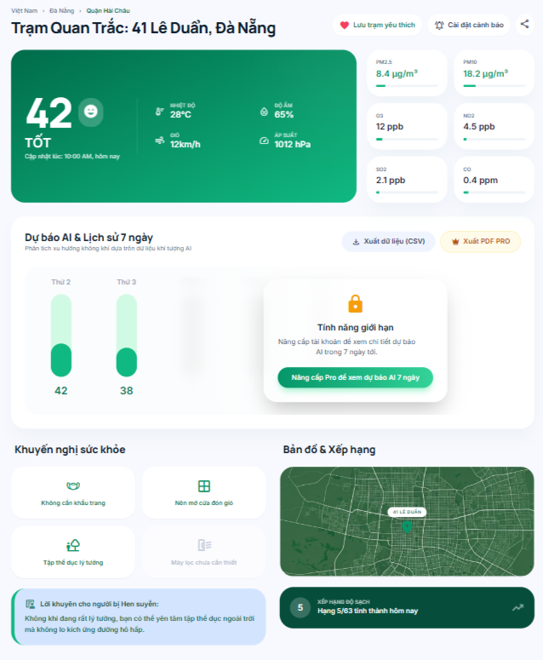

Test Case ID | Mô tả | Hành động | Điều kiện tiên quyết | Kết quả mong đợi | Kết quả thực tế | Kết quả |  |  | Kết quả |  |  | Chú thích
 |  |  |  |  |  | Vòng 1 |  |  | Vòng 2
 |  |  |  |  |  | Trạng thái | Ngày kiểm tra | Người kiểm tra | Trạng thái | Ngày kiểm tra | Người kiểm tra
GUI_SHOW Chi tiết CLKK trạm
GUI-CT01 | [Breadcrumb] Đường dẫn điều hướng |  |  | - Hiển thị đúng cấu trúc: "Việt Nam > Đà Nẵng > Quận Hải Châu".- Có thể click vào các cấp cha để quay lại. | - Hiển thị đúng cấu trúc: "Việt Nam > Đà Nẵng > Quận Hải Châu".- Có thể click vào các cấp cha để quay lại. | Hoàn thành | 2026-04-01 | Thúy | Hoàn thành | 2026-04-03 | Thúy
GUI-CT02 | [Tiêu đề] Tên trạm quan trắc |  |  | - Text: "Trạm Quan Trắc: 41 Lê Duẩn, Đà Nẵng".- Font chữ to, in đậm, màu đen. | - Text: "Trạm Quan Trắc: 41 Lê Duẩn, Đà Nẵng".- Font chữ to, in đậm, màu đen. | Hoàn thành | 2026-04-01 | Thúy | Hoàn thành | 2026-04-03 | Thúy
GUI-CT03 | [Nút thao tác] Yêu thích, Cảnh báo, Chia sẻ |  |  | - "Lưu trạm yêu thích" có icon trái tim đỏ.- "Cài đặt cảnh báo" có icon chuông.- Nút Share có icon mạng lưới chia sẻ. | - "Lưu trạm yêu thích" có icon trái tim đỏ.- "Cài đặt cảnh báo" có icon chuông.- Nút Share có icon mạng lưới chia sẻ. | Hoàn thành | 2026-04-01 | Thúy | Hoàn thành | 2026-04-03 | Thúy
GUI-CT04 | [Card Tổng quan] Chỉ số AQI & Trạng thái |  |  | - Nền màu xanh lá cây (tương ứng mức TỐT).- Số AQI "42" to rõ, icon mặt cười.- Thời gian cập nhật hiển thị chính xác (VD: 10:00 AM, hôm nay). | - Nền màu xanh lá cây (tương ứng mức TỐT).- Số AQI "42" to rõ, icon mặt cười.- Thời gian cập nhật hiển thị chính xác (VD: 10:00 AM, hôm nay). | Hoàn thành | 2026-04-01 | Thúy | Hoàn thành | 2026-04-03 | Thúy
GUI-CT05 | [Card Tổng quan] Thông số thời tiết |  |  | - Hiển thị 4 thông số: Nhiệt độ, Độ ẩm, Gió, Áp suất kèm icon tương ứng.- Text màu trắng trên nền xanh. | - Hiển thị 4 thông số: Nhiệt độ, Độ ẩm, Gió, Áp suất kèm icon tương ứng.- Text màu trắng trên nền xanh. | Hoàn thành | 2026-04-01 | Thúy | Hoàn thành | 2026-04-03 | Thúy
GUI-CT06 | [Thông số chi tiết] Các chất ô nhiễm |  |  | - Hiển thị 6 card nhỏ: PM2.5, PM10, O3, NO2, SO2, CO.- Mỗi card có tên chất, giá trị, đơn vị (µg/m³, ppb, ppm) và thanh màu biểu thị mức độ. | - Hiển thị 6 card nhỏ: PM2.5, PM10, O3, NO2, SO2, CO.- Mỗi card có tên chất, giá trị, đơn vị (µg/m³, ppb, ppm) và thanh màu biểu thị mức độ. | Hoàn thành | 2026-04-01 | Thúy | Hoàn thành | 2026-04-03 | Thúy
GUI-CT07 | [Dự báo AI] Biểu đồ lịch sử |  |  | - Hiển thị các cột (VD: Thứ 2, Thứ 3) với màu sắc tương ứng chỉ số.- Text rõ ràng, căn chỉnh đều. | - Hiển thị các cột (VD: Thứ 2, Thứ 3) với màu sắc tương ứng chỉ số.- Text rõ ràng, căn chỉnh đều. | Hoàn thành | 2026-04-01 | Thúy | Hoàn thành | 2026-04-03 | Thúy
GUI-CT08 | [Dự báo AI] Khóa tính năng giới hạn |  |  | - Lớp phủ (overlay) làm mờ phần dự báo tương lai.- Popup trắng "Tính năng giới hạn" với icon ổ khóa vàng.- Nút "Nâng cấp Pro để xem dự báo AI 7 ngày" màu xanh lá. | - Lớp phủ (overlay) làm mờ phần dự báo tương lai.- Popup trắng "Tính năng giới hạn" với icon ổ khóa vàng.- Nút "Nâng cấp Pro để xem dự báo AI 7 ngày" màu xanh lá. | Hoàn thành | 2026-04-01 | Thúy | Hoàn thành | 2026-04-03 | Thúy
GUI-CT09 | [Dự báo AI] Nút xuất dữ liệu |  |  | - Nút "Xuất dữ liệu (CSV)" viền mỏng.- Nút "Xuất PDF PRO" text màu cam/vàng kèm icon vương miện. | - Nút "Xuất dữ liệu (CSV)" viền mỏng.- Nút "Xuất PDF PRO" text màu cam/vàng kèm icon vương miện. | Hoàn thành | 2026-04-01 | Thúy | Hoàn thành | 2026-04-03 | Thúy
GUI-CT10 | [Khuyến nghị] Khuyến nghị sức khỏe |  |  | - 4 card grid: Khẩu trang, Mở cửa, Tập thể dục, Máy lọc.- Card active (màu xanh) cho phép thực hiện, card xám mờ cho việc không cần thiết. | - 4 card grid: Khẩu trang, Mở cửa, Tập thể dục, Máy lọc.- Card active (màu xanh) cho phép thực hiện, card xám mờ cho việc không cần thiết. | Hoàn thành | 2026-04-01 | Thúy | Hoàn thành | 2026-04-03 | Thúy
GUI-CT11 | [Khuyến nghị] Lời khuyên đặc biệt |  |  | - Banner xanh nhạt: "Lời khuyên cho người bị Hen suyễn".- Text đầy đủ, có icon văn bản. | - Banner xanh nhạt: "Lời khuyên cho người bị Hen suyễn".- Text đầy đủ, có icon văn bản. | Hoàn thành | 2026-04-01 | Thúy | Hoàn thành | 2026-04-03 | Thúy
GUI-CT12 | [Bản đồ & Xếp hạng] Hiển thị UI |  |  | - Bản đồ mini focus vào marker "41 LÊ DUẨN".- Card xếp hạng nền tối: "Xếp hạng độ sạch - Hạng 5/63 tỉnh thành hôm nay" kèm xu hướng tăng/giảm. | - Bản đồ mini focus vào marker "41 LÊ DUẨN".- Card xếp hạng nền tối: "Xếp hạng độ sạch - Hạng 5/63 tỉnh thành hôm nay" kèm xu hướng tăng/giảm. | Hoàn thành | 2026-04-01 | Thúy | Hoàn thành | 2026-04-03 | Thúy
FUNCTION_SHOW Chi tiết CLKK trạm
FUNC-CT01 | Chức năng "Lưu trạm yêu thích" | 1. Click vào nút "Lưu trạm yêu thích". | Gửi yêu cầu lưu | - Trạng thái trái tim thay đổi (VD: từ viền sang đặc màu đỏ).- Trạm được thêm vào danh sách yêu thích trong Dashboard của user. | - Trạng thái trái tim thay đổi (VD: từ viền sang đặc màu đỏ).- Trạm được thêm vào danh sách yêu thích trong Dashboard của user. | Hoàn thành | 2026-04-01 | Thúy | Hoàn thành | 2026-04-03 | Thúy
FUNC-CT02 | Chức năng "Cài đặt cảnh báo" | 1. Click vào nút "Cài đặt cảnh báo". | Tương tác UI | - Mở ra popup/modal cho phép người dùng thiết lập ngưỡng AQI để nhận thông báo qua email/app. | - Mở ra popup/modal cho phép người dùng thiết lập ngưỡng AQI để nhận thông báo qua email/app. | Hoàn thành | 2026-04-01 | Thúy | Hoàn thành | 2026-04-03 | Thúy
FUNC-CT03 | Chức năng "Chia sẻ" | 1. Click vào icon Share. | Tương tác UI | - Hiển thị menu sao chép link hoặc chia sẻ trực tiếp lên các mạng xã hội (Facebook, Zalo...). | - Hiển thị menu sao chép link hoặc chia sẻ trực tiếp lên các mạng xã hội (Facebook, Zalo...). | Hoàn thành | 2026-04-01 | Thúy | Hoàn thành | 2026-04-03 | Thúy
FUNC-CT04 | Chức năng "Xuất dữ liệu (CSV)" | 1. Click "Xuất dữ liệu (CSV)". | Tải file | - Trình duyệt tải xuống một file định dạng .csv chứa dữ liệu lịch sử đo đạc của trạm. | - Trình duyệt tải xuống một file định dạng .csv chứa dữ liệu lịch sử đo đạc của trạm. | Hoàn thành | 2026-04-01 | Thúy | Hoàn thành | 2026-04-03 | Thúy
FUNC-CT05 | Phân quyền "Xuất PDF PRO" | 1. Click "Xuất PDF PRO" khi đang dùng tài khoản Free. | Kiểm tra quyền | - Hệ thống chặn thao tác tải và hiển thị popup yêu cầu nâng cấp tài khoản PRO. | - Hệ thống chặn thao tác tải và hiển thị popup yêu cầu nâng cấp tài khoản PRO. | Hoàn thành | 2026-04-01 | Thúy | Hoàn thành | 2026-04-03 | Thúy
FUNC-CT06 | Mở khóa "Dự báo AI 7 ngày" | 1. Click nút "Nâng cấp Pro để xem dự báo AI 7 ngày". | Điều hướng | - Chuyển hướng người dùng sang trang Bảng giá / Thanh toán gói PRO. | - Chuyển hướng người dùng sang trang Bảng giá / Thanh toán gói PRO. | Hoàn thành | 2026-04-01 | Thúy | Hoàn thành | 2026-04-03 | Thúy
FUNC-CT07 | Tương tác Bản đồ mini | 1. Click / Kéo thả trên bản đồ mini. | Tương tác bản đồ | - Bản đồ cho phép phóng to/thu nhỏ hoặc kéo để xem các khu vực lân cận trạm đo. | - Bản đồ cho phép phóng to/thu nhỏ hoặc kéo để xem các khu vực lân cận trạm đo. | Hoàn thành | 2026-04-01 | Thúy | Hoàn thành | 2026-04-03 | Thúy
FUNC-CT08 | Điều hướng Xếp hạng | 1. Click vào Card "Xếp hạng độ sạch". | Điều hướng | - Chuyển hướng sang trang Bảng xếp hạng chi tiết của 63 tỉnh thành. | - Chuyển hướng sang trang Bảng xếp hạng chi tiết của 63 tỉnh thành. | Hoàn thành | 2026-04-01 | Thúy | Hoàn thành | 2026-04-03 | Thúy

Bản đồ nhiệt
Project Name | ỨNG DỤNG AI XÂY DỰNG HỆ THỐNG GIÁM SÁT VÀ DỰ BÁO CHẤT LƯỢNG KHÔNG KHÍ
Module Code | Bản đồ nhiệt
 | Hoàn thành | Lỗi | Chưa kiểm tra | Bị chăn | Tổng số trường hợp thử nghiệm
Round 1 | 18 | 0 | 0 | 0 | 18
Round 2 | 18 | 0 | 0 | 0 | 18
 |  | 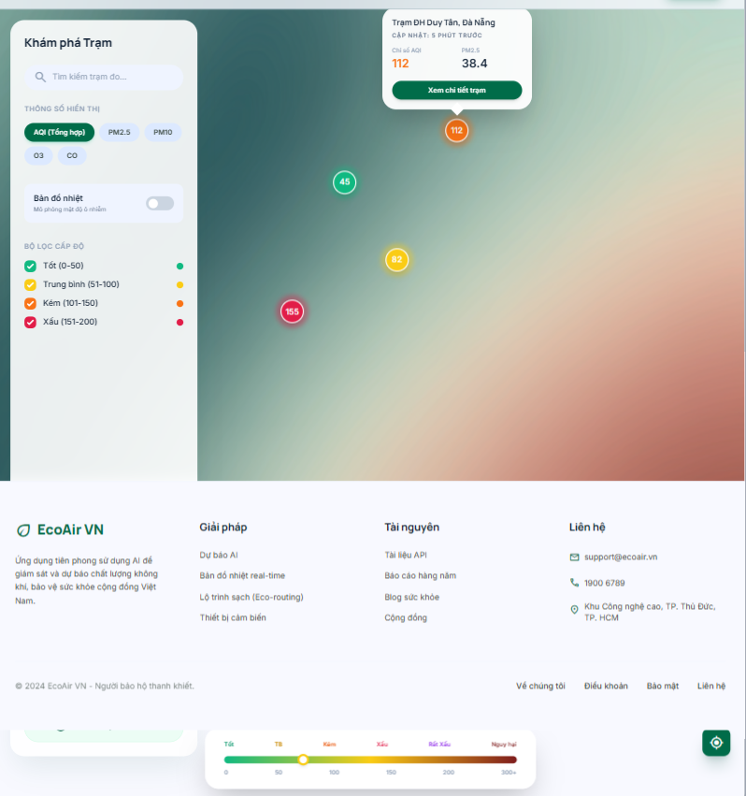

Test Case ID | Mô tả | Hành động | Điều kiện tiên quyết | Kết quả mong đợi | Kết quả thực tế | Kết quả |  |  | Kết quả |  |  | Chú thích
 |  |  |  |  |  | Vòng 1 |  |  | Vòng 2
 |  |  |  |  |  | Trạng thái | Ngày kiểm tra | Người kiểm tra | Trạng thái | Ngày kiểm tra | Người kiểm tra
GUI_SHOW Bản đồ nhiệt
GUI-BD01 | [Header] Menu Navigation |  |  | - Tab "Bản đồ" được active (có gạch chân xanh).- Các thành phần khác hiển thị chuẩn UI. | - Tab "Bản đồ" được active (có gạch chân xanh).- Các thành phần khác hiển thị chuẩn UI. | Hoàn thành | 2026-04-01 | Lĩnh | Hoàn thành | 2026-04-03 | Lĩnh
GUI-BD02 | [Sidebar] Box Tìm kiếm |  |  | - Có icon kính lúp.- Placeholder: "Tìm kiếm trạm đo..." | - Có icon kính lúp.- Placeholder: "Tìm kiếm trạm đo..." | Hoàn thành | 2026-04-01 | Lĩnh | Hoàn thành | 2026-04-03 | Lĩnh
GUI-BD03 | [Sidebar] Thông số hiển thị |  |  | - Hiển thị các nút: AQI (Tổng hợp), PM2.5, PM10, O3, CO.- Nút đang chọn (VD: AQI) có nền xanh lá, text trắng. | - Hiển thị các nút: AQI (Tổng hợp), PM2.5, PM10, O3, CO.- Nút đang chọn (VD: AQI) có nền xanh lá, text trắng. | Hoàn thành | 2026-04-01 | Lĩnh | Hoàn thành | 2026-04-03 | Lĩnh
GUI-BD04 | [Sidebar] Toggle Bản đồ nhiệt |  |  | - Hiển thị text "Bản đồ nhiệt - Mô phỏng mật độ ô nhiễm".- Có switch toggle (trạng thái mặc định: tắt/xám). | - Hiển thị text "Bản đồ nhiệt - Mô phỏng mật độ ô nhiễm".- Có switch toggle (trạng thái mặc định: tắt/xám). | Hoàn thành | 2026-04-01 | Lĩnh | Hoàn thành | 2026-04-03 | Lĩnh
GUI-BD05 | [Sidebar] Bộ lọc cấp độ |  |  | - Hiển thị danh sách các mức độ (Tốt, Trung bình, Kém, Xấu) kèm checkbox (icon tick) và chấm màu tương ứng. | - Hiển thị danh sách các mức độ (Tốt, Trung bình, Kém, Xấu) kèm checkbox (icon tick) và chấm màu tương ứng. | Hoàn thành | 2026-04-01 | Lĩnh | Hoàn thành | 2026-04-03 | Lĩnh
GUI-BD06 | [Sidebar] Nút Thêm trạm |  |  | - Nút "Thêm trạm đo mới" nền xanh nhạt, chữ xanh đậm, có icon +. | - Nút "Thêm trạm đo mới" nền xanh nhạt, chữ xanh đậm, có icon +. | Hoàn thành | 2026-04-01 | Lĩnh | Hoàn thành | 2026-04-03 | Lĩnh
GUI-BD07 | [Bản đồ] Marker trạm đo |  |  | - Các marker hình tròn hiển thị chỉ số (VD: 45, 82, 112, 155).- Màu sắc marker khớp với cấp độ ô nhiễm. | - Các marker hình tròn hiển thị chỉ số (VD: 45, 82, 112, 155).- Màu sắc marker khớp với cấp độ ô nhiễm. | Hoàn thành | 2026-04-01 | Lĩnh | Hoàn thành | 2026-04-03 | Lĩnh
GUI-BD08 | [Bản đồ] Popup thông tin trạm |  |  | - Hiển thị khi click vào marker.- Có Tên trạm (VD: Trạm ĐH Duy Tân, Đà Nẵng).- Thời gian cập nhật.- Chỉ số AQI, PM2.5.- Nút "Xem chi tiết trạm" màu xanh lá. | - Hiển thị khi click vào marker.- Có Tên trạm (VD: Trạm ĐH Duy Tân, Đà Nẵng).- Thời gian cập nhật.- Chỉ số AQI, PM2.5.- Nút "Xem chi tiết trạm" màu xanh lá. | Hoàn thành | 2026-04-01 | Lĩnh | Hoàn thành | 2026-04-03 | Lĩnh
GUI-BD09 | [Bản đồ] Thang đo chú giải |  |  | - Thanh màu gradient nằm dưới cùng bản đồ.- Các mốc: 0, 50, 100, 150... kèm label cấp độ. | - Thanh màu gradient nằm dưới cùng bản đồ.- Các mốc: 0, 50, 100, 150... kèm label cấp độ. | Hoàn thành | 2026-04-01 | Lĩnh | Hoàn thành | 2026-04-03 | Lĩnh
GUI-BD10 | [Bản đồ] Nút điều khiển |  |  | - Cụm nút +, -, và định vị tâm ngắm ở góc phải. | - Cụm nút +, -, và định vị tâm ngắm ở góc phải. | Hoàn thành | 2026-04-01 | Lĩnh | Hoàn thành | 2026-04-03 | Lĩnh
FUNCTION_SHOW Bản đồ nhiệt
FUNC-BD01 | Tìm kiếm trạm đo thành công | 1. Nhập từ khóa hợp lệ vào ô tìm kiếm (VD: "ĐH Duy Tân"). 2. Nhấn Enter hoặc đợi auto-search. | Thao tác UI | - Bản đồ tự động focus (zoom in) vào khu vực trạm đó.- Marker của trạm nhấp nháy hoặc hiển thị popup. | - Bản đồ tự động focus (zoom in) vào khu vực trạm đó.- Marker của trạm nhấp nháy hoặc hiển thị popup. | Hoàn thành | 2026-04-01 | Lĩnh | Hoàn thành | 2026-04-03 | Lĩnh
FUNC-BD02 | Tìm kiếm trạm đo không tồn tại | 1. Nhập từ khóa không có trong hệ thống (VD: "Trạm sao hỏa"). | Thao tác UI | - Hiển thị thông báo "Không tìm thấy trạm đo phù hợp" ngay dưới ô tìm kiếm. | - Hiển thị thông báo "Không tìm thấy trạm đo phù hợp" ngay dưới ô tìm kiếm. | Hoàn thành | 2026-04-01 | Lĩnh | Hoàn thành | 2026-04-03 | Lĩnh
FUNC-BD03 | Thay đổi Thông số hiển thị | 1. Click vào một thông số khác (VD: PM2.5). | Lọc dữ liệu | - Nút PM2.5 chuyển sang active.- Các số liệu trên Marker bản đồ thay đổi từ điểm AQI sang nồng độ PM2.5. | - Nút PM2.5 chuyển sang active.- Các số liệu trên Marker bản đồ thay đổi từ điểm AQI sang nồng độ PM2.5. | Hoàn thành | 2026-04-01 | Lĩnh | Hoàn thành | 2026-04-03 | Lĩnh
FUNC-BD04 | Bật/tắt Bản đồ nhiệt (Heatmap) | 1. Click vào công tắc "Bản đồ nhiệt". | Tương tác bản đồ | - Switch chuyển màu xanh (bật).- Lớp phủ nhiệt (gradient lan tỏa) xuất hiện trên nền bản đồ thể hiện vùng ô nhiễm. | - Switch chuyển màu xanh (bật).- Lớp phủ nhiệt (gradient lan tỏa) xuất hiện trên nền bản đồ thể hiện vùng ô nhiễm. | Hoàn thành | 2026-04-01 | Lĩnh | Hoàn thành | 2026-04-03 | Lĩnh
FUNC-BD05 | Tương tác Bộ lọc cấp độ | 1. Bỏ tick checkbox "Tốt (0-50)". | Lọc dữ liệu | - Các marker có chỉ số từ 0-50 (màu xanh lá) lập tức biến mất khỏi bản đồ.- Các marker khác giữ nguyên. | - Các marker có chỉ số từ 0-50 (màu xanh lá) lập tức biến mất khỏi bản đồ.- Các marker khác giữ nguyên. | Hoàn thành | 2026-04-01 | Lĩnh | Hoàn thành | 2026-04-03 | Lĩnh
FUNC-BD06 | Hiển thị Popup Marker | 1. Click vào một marker trên bản đồ (VD: marker 112). | Thao tác UI | - Popup thông tin tóm tắt của trạm mở ra chính xác ngay phía trên marker. | - Popup thông tin tóm tắt của trạm mở ra chính xác ngay phía trên marker. | Hoàn thành | 2026-04-01 | Lĩnh | Hoàn thành | 2026-04-03 | Lĩnh
FUNC-BD07 | Chuyển hướng "Xem chi tiết trạm" | 1. Mở popup của 1 trạm.2. Click nút "Xem chi tiết trạm". | Điều hướng | - Chuyển hướng thành công sang trang Chi tiết chất lượng không khí của trạm đó (giao diện ở ảnh số 3 bạn gửi trước đó). | - Chuyển hướng thành công sang trang Chi tiết chất lượng không khí của trạm đó (giao diện ở ảnh số 3 bạn gửi trước đó). | Hoàn thành | 2026-04-01 | Lĩnh | Hoàn thành | 2026-04-03 | Lĩnh
FUNC-BD08 | Chức năng "Thêm trạm đo mới" | 1. Click nút "Thêm trạm đo mới". | Thao tác UI / Phân quyền | - Mở ra form điền thông tin đăng ký trạm mới (nếu đã đăng nhập).- Hoặc yêu cầu đăng nhập (nếu đang là khách). | - Mở ra form điền thông tin đăng ký trạm mới (nếu đã đăng nhập).- Hoặc yêu cầu đăng nhập (nếu đang là khách). | Hoàn thành | 2026-04-01 | Lĩnh | Hoàn thành | 2026-04-03 | Lĩnh

